1GD-FR-0020
 |  |  |  |  |  |  | PROCESO DE GESTIÓN DOCUMENTAL |  |  |  |  |  |  |  |  | POLICÍA NACIONAL
Código:1GD-FR-0020
Fecha: 04/07/2018 |  |  |  |  |  |  | DIAGNÓSTICO INTEGRAL PARA LOS ARCHIVOS DE LA POLICÍA NACIONAL
Versión: 0

CIUDAD: Bogotá D.C. |  |  |  |  |  |  |  |  |  | FECHA ELABORACIÓN DEL DIAGNÓSTICO |  |  |  |  |  |  | 30 |  | 10 |  |  | 2021
RESPONSABLE DEL DILIGENCIAMIENTO: SUBINTENDENTE JOSÉ ANTONIO ROA MARTÍN
A. IDENTIFICACIÓN
CÓDIGO Y NOMBRE DE LA UNIDAD: 59100 ESCUELA DE TECNOLOGÍAS DE LA INFORMACIÓN Y LAS COMUNICACIONES
FECHA DE CREACIÓN DE LA UNIDAD: 28 DE NOVIEMBRE 1996 |  |  |  |  |  |  |  |  |  | ACTO ADMINISTRATIVO DE CREACIÓN DE LA UNIDAD: RESOLUCIÓN 05886 DEL 28/11/1996
DIRECCIÓN DE LA UNIDAD: TRANSVERSAL 33 No 47a 35 SUR |  |  |  |  |  |  |  |  |  | ACTO ADMINISTRATIVO VIGENTE DE LA UNIDAD: RESOLUCIÓN 00936 DEL 27/03/2012 Y RESOLUCIÓN 00273 del 02/02/2017
CORREO ELECTRÓNICO DE LA UNIDAD: estic.direc@policia.gov.co |  |  |  |  |  |  |  |  |  | TELÉFONO: 5159000 Ext. 20240 |  |  |  |  |  |  |  | IP: 20240
A.1 DIRECTOR, COMANDANTE O JEFE DE LA UNIDAD:
NOMBRE: |  |  | WILMAR ALEJANDRO GÓMEZ RODRÍGUEZ
GRADO: |  |  | MAYOR
CARGO: |  |  | DIRECTOR ESCUELA
TIEMPO EN EL CARGO: |  |  |  | 8 MESES
A.2 ADMINISTRACIÓN DEL ARCHIVO
Jefe Grupo de Gestión Documental
NOMBRES Y APELLIDOS: Esta unidad no cuenta con el cargo descrito, puesto que las tablas TOP no establecen Grupo de Gestión Documental |  |  |  |  |  |  |  |  |  | CAPACITACIÓN O CURSOS EN GESTIÓN DOCUMENTAL Y ARCHIVÍSTICA
GRADO: |  |  |  |  |  |  |  |  |  | 1
CARGO: |  |  |  |  |  |  |  |  |  | 2
TIEMPO EN EL PROCESO DE GESTIÓN DOCUMENTAL (Años, Meses, Días) |  |  |  |  |  |  |  |  |  | 3
TIEMPO EN LA INSTITUCIÓN (Años, Meses, Días) |  |  |  |  |  |  |  |  |  | 4
CORREO INSTITUCIONAL |  |  |  |  |  |  |  |  |  | 5
No. CELULAR |  |  |  |  |  |  |  |  |  | 6
No IP DE LA OFICINA Y/O GRUPO |  |  |  |  |  |  |  |  |  | 7
CONDICIÓN MÉDICO LABORAL |  |  |  |  |  |  |  |  |  | 8
Funciones del Jefe Grupo de Gestión Documental
1
2
3
4
5
6
7
Responsable Archivo Central
NOMBRES Y APELLIDOS: JOSÉ ANTONIO ROA MARTÍN |  |  |  |  |  |  |  |  |  | CAPACITACIÓN O CURSOS EN GESTIÓN DOCUMENTAL Y ARCHIVÍSTICA
GRADO: SUBINTENDENTE |  |  |  |  |  |  |  |  |  | 1 | CURSO ORGANZIACIÓN DOCUMENTAL DE ARCHIVOS DE GESTIÓN
CARGO: RESPONSABLE DE ARCHIVO |  |  |  |  |  |  |  |  |  | 2 | CURSO COMUNICACION Y ATENCION AL CIUDADANO
TIEMPO EN EL PROCESO DE GESTIÓN DOCUMENTAL (Años, Meses, Días) |  |  |  |  |  |  |  |  |  | 3 | CURSO ESPECIAL EN APLICACIONES DE LA HERRAMIENTA OFIMÁTICA EXCEL NIVEL II.
TIEMPO EN LA INSTITUCIÓN (Años, Meses, Días): |  |  |  |  |  |  |  |  |  | 4
CORREO INSTITUCIONAL: |  |  |  |  |  |  |  |  |  | 5
No. CELULAR: |  |  |  |  |  |  |  |  |  | 6
No IP DE LA OFICINA Y/O GRUPO: |  |  |  |  |  |  |  |  |  | 7
CONDICIÓN MÉDICO LABORAL: |  |  |  |  |  |  |  |  |  | 8
Funciones del Responsable Archivo Central
1 | REVISAR LOS PARÁMETROS ESTABLECIDOS EN GESTIÓN DOCUMENTAL CON EL FIN DE GARANTIZAR LOS NIVELES DE SEGURIDAD Y CONFIDENCIALIDAD DE LA INFORMACIÓN.
2 | LLEVAR EL CONTROL DE LA ENTRADA Y SALIDA DE DOCUMENTOS QUE SE ENCUENTREN BAJO SU RESPONSABILIDAD SIGUIENDO LOS PROCEDIMIENTOS ESTABLECIDOS CON EL FIN DE PREVENIR LA PÉRDIDA DE INFORMACIÓN.
3 | REVISAR LOS CONCEPTOS TÉCNICOS SOBRE GESTIÓN DOCUMENTAL EMITIDOS POR EL GRUPO CON EL FIN DE QUE CUMPLAN CON LAS DIRECTRICES DE LA INSTITUCIÓN Y ESTATAL.
4 | BRINDAR LA INFORMACIÓN QUE CORRESPONDA DE ACUERDO A LA NATURALEZA DEL CARGO, A QUIEN LA REQUIERA, SIGUIENDO LOS LINEAMIENTOS DE LA NORMATIVA ESTABLECIDA
5 | GUARDAR LA RESERVA Y CONFIDENCIALIDAD DE LOS DOCUMENTOS E INFORMACIÓN QUE SEA DE SU CONOCIMIENTO DENTRO DEL CUMPLIMIENTO DE SUS FUNCIONES.
6
7
TALENTO HUMANO
GRADO | APELLIDOS Y NOMBRES |  |  |  |  | CÉDULA | CARGO ACTUAL | No. De Celular | TIEMPO DE SERVICIO EN LA UNIDAD |  |  | TIEMPO EN EL PROCESO DE GESTIÓN DOCUMENTAL |  |  | NIVEL ACADÉMICO |  |  |  |  | CONDICIÓN MÉDICO LABORAL
 |  |  |  |  |  |  |  |  | Años | Meses | Días | Años | Meses | Días
SI | ROA MARTÍN JOSÉ ANTONIO |  |  |  |  |  | RESPONSABLE DE ARCHIVO |  |  |  |  |  |  |  | Tecnólogo

A.3 NIVEL Y TIPO DE ARCHIVO
NIVEL DE LA UNIDAD |  |  |  |  |  | Asesor |  | Control |  | Operativo |  |  |  | Administrativo |  |  |  |  | Docente
 |  |  |  |  |  |  |  |  |  |  |  |  |  |  |  |  |  |  | X
JURISDICCIÓN |  |  |  |  |  | Dirección |  |  | Oficina Asesora |  |  | Región |  | Metropolitana |  | Departamento |  |  | Escuela de Policía |  |  |  | Centro de Instrucción
 |  |  |  |  |  |  |  |  |  |  |  |  |  |  |  |  |  |  | X
MISIÓN DE LA UNIDAD |  |  |  |  |  | LA ESCUELA DE TECNOLOGÍAS DE LA INFORMACIÓN Y LAS COMUNICACIONES “TENIENTE CORONEL JORGE LUIS MAULEDOUX BARÓN”, TIENE COMO MISIÓN CAPACITAR Y ESPECIALIZAR MEDIANTE PROGRAMAS DE PREGRADO Y POSGRADO EN TELEMÁTICA AL TALENTO HUMANO DE LA INSTITUCIÓN, PARA SATISFACER LAS EXIGENCIAS TECNOLÓGICAS Y SOPORTE EN LOS SISTEMAS DE COMUNICACIÓN QUE PRESENTAN LAS UNIDADES POLICIALES EN TODO EL TERRITORIO NACIONAL.
SISTEMA DE ARCHIVO |  |  |  |  |  | Centralizado |  |  |  |  |  |  | Descentralizado
 |  |  |  |  |  | X
CLASES DE ARCHIVOS |  |  |  |  |  | Archivo de Gestión |  | Archivo de Central |  | Archivo Intermedio |  |  | Archivo Histórico |  |  | Número de Depósitos
 |  |  |  |  |  | X |  | X |  |  |  |  |  |  |  | 1
NUMERO DE DEPENDENCIAS |  |  |  |  |  | Operativas |  |  |  |  |  |  |  | Administrativas
 |  |  |  |  |  | 0 |  |  |  |  |  |  |  | 14
SERVICIOS QUE PRESTA |  |  |  |  |  | EL GRUPO DE GESTIÓN DOCUMENTAL - ARCHIVO CENTRAL PRESTA LOS SIGUIENTES SERVICIOS
 |  |  |  |  |  | 1 | Asesorías y Acompañamientos |  |  |  |  | Periodicidad |  | Anual | Cantidad |  | 24 | Origen |  | Interno
 |  |  |  |  |  | 2 | Respuesta Derechos de Petición |  |  |  |  |  |  | Anual |  |  | 0 |  |  | Interno
 |  |  |  |  |  | 3 | Prestamos y Consultas de Documentos |  |  |  |  |  |  | Mensual |  |  | 4 |  |  | Interno
 |  |  |  |  |  | 4 | Transferencias Documentales |  |  |  |  |  |  | Anual |  |  | 1 |  |  | Interno
 |  |  |  |  |  | 5 | Requerimientos / Solicitudes |  |  |  |  |  |  | Semanal |  |  | 5 |  |  | Interno

 |  |  |  |  |  | PROCESOS TÉCNICOS DE REPROGRAFÍA DESARROLLADOS
 |  |  |  |  |  | DIGITALIZACIÓN | Unidad de Conservación | Periodicidad | Cantidad | MICROFILMACIÓN |  |  | Soporte |  |  |  | Periodicidad |  |  | Cantidad
 |  |  |  |  |  |  | Carpetas / Tomos | No Aplica | No aplica |  |  |  | No Aplica |  |  |  | No Aplica |  |  | No Aplica
 |  |  |  |  |  |  | Almacenamiento y Administración
 |  |  |  |  |  |  | No Aplica
A.4 PRESUPUESTO ANUAL DEL ARCHIVO
PROPIO: ________________________________________________________ |  |  |  |  |  |  | ASIGNADO POR LA DEPENDENCIA: ___________________________________ |  |  |  | SEGÚN NECESIDADES:_____________________X_______________________ |  |  |  |  |  |  | OTRO: ________________________________________
ASIGNACIÓN DE RUBROS PARA EL ARCHIVO: |  |  |  |  |  |  |  |  | 0
Materiales de consumo: |  |  |  |  |  |  |  |  | 500,000,00
Personal: |  |  |  |  |  |  |  |  | 0
Proceso de Reprografía (Digitalización o Microfilmación) (Insumos) |  |  |  |  |  |  |  |  | 0
Conservación o Preservación: |  |  |  |  |  |  |  |  | 0
Mantenimiento: |  |  |  |  |  |  |  |  | 0
Capacitación: |  |  |  |  |  |  |  |  | 0
Equipos: |  |  |  |  |  |  |  |  | 0
Organización: |  |  |  |  |  |  |  |  | 0
Otro (cual): Adquisición de archivo rodante |  |  |  |  |  |  |  |  | 19,801,600.00
B. INFRAESTRUCTURA
ASPECTOS A TENER EN CUENTA
Los edificios y locales destinados como sedes de archivos deberán cumplir con las condiciones de edificación, almacenamiento, medio ambiental, de seguridad y de mantenimiento que garanticen la adecuada conservación de los acervos documentales (Acuerdo 049 del 05/05/2000 "Por el cual se desarrolla el artículo 61 del capítulo 7º de conservación documentos el reglamento general de archivos sobre "condiciones de edificios y locales destinados a archivos".)
...
B1. DATOS GENERALES Y UBICACIÓN DEL DEPÓSITO DE ARCHIVO
Accesorio |  |  |  |  |  |  |  | Cantidad | Accesorio |  |  |  |  | Cantidad | Accesorio |  |  |  |  |  |  | Cantidad
Cuenta con extintores CO2 (cuantos): |  |  |  |  |  |  |  | 1 | Termohigrómetros |  |  |  |  | 1 | Puestos de Trabajo |  |  |  |  |  |  | 1
Cuenta con extintores Multipropósito(cuantos): |  |  |  |  |  |  |  | 1 | Equipos de Computo |  |  |  |  | 1 | Teléfonos |  |  |  |  |  |  | 0
Cuenta con extractores de aire (cuantos): |  |  |  |  |  |  |  | 0 | Escáneres |  |  |  |  | 1 | Unidades de Conservación (Cajas) |  |  |  |  |  |  | 350
Cuenta con sensores de movimiento: |  |  |  |  |  |  |  | 0 | Impresoras |  |  |  |  | 1 | Unidades de Conservación (Carpetas) |  |  |  |  |  |  | 1892
Deshumidificadores |  |  |  |  |  |  |  | 1 | Fotocopiadoras |  |  |  |  | 0 | Equipos de Microfilmación |  |  |  |  |  |  | 0
Otros, cuales?
EVIDENCIA FOTOGRÁFICA
SE DEBERÁ ANEXAR FOTOGRAFÍAS QUE DEN CUANTA DE LAS CONDICIONES TÉCNICAS MÍNIMAS QUE PRESENTA LA ESTRUCTURA DEL ARCHIVO, EQUIPAMIENTO Y MOBILIARIO, ESTANTERÍA, SEÑALÉTICA Y SEGURIDAD, LAS ÁREAS COLINDANTES Y EL ESTADO DE LA INFORMACIÓN ADMINISTRADA POR LA UNIDAD

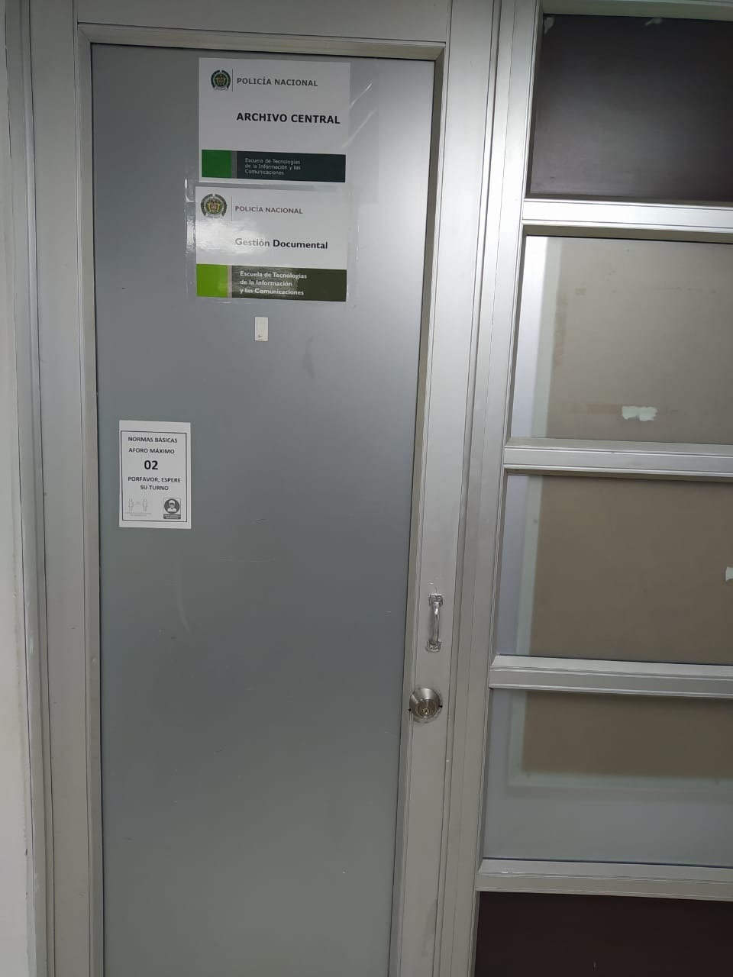
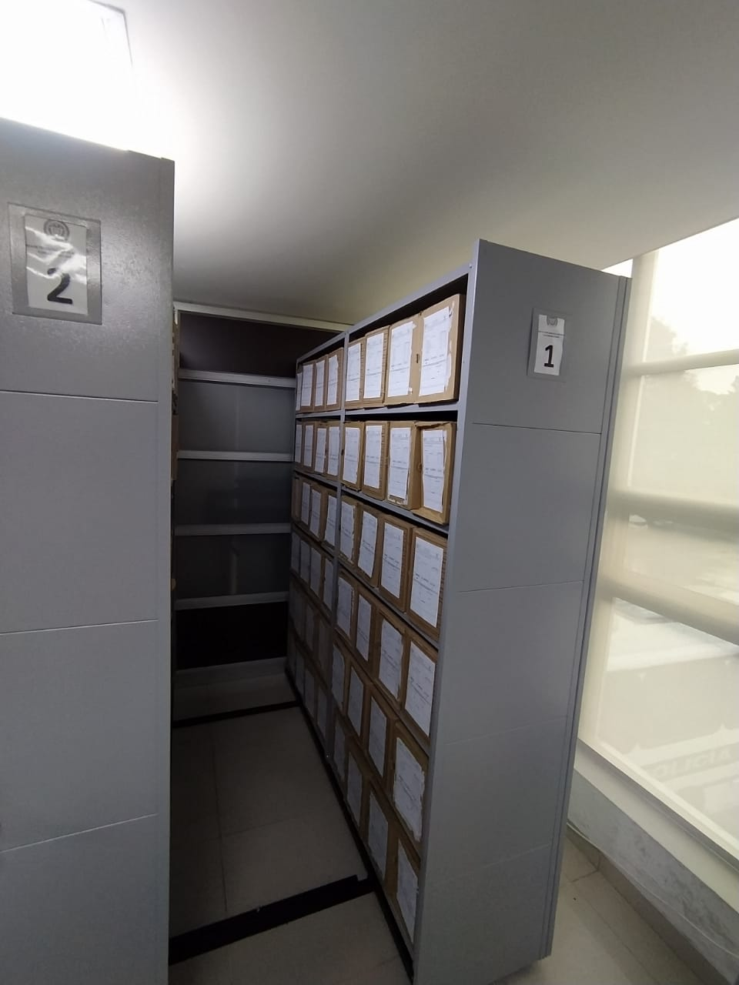
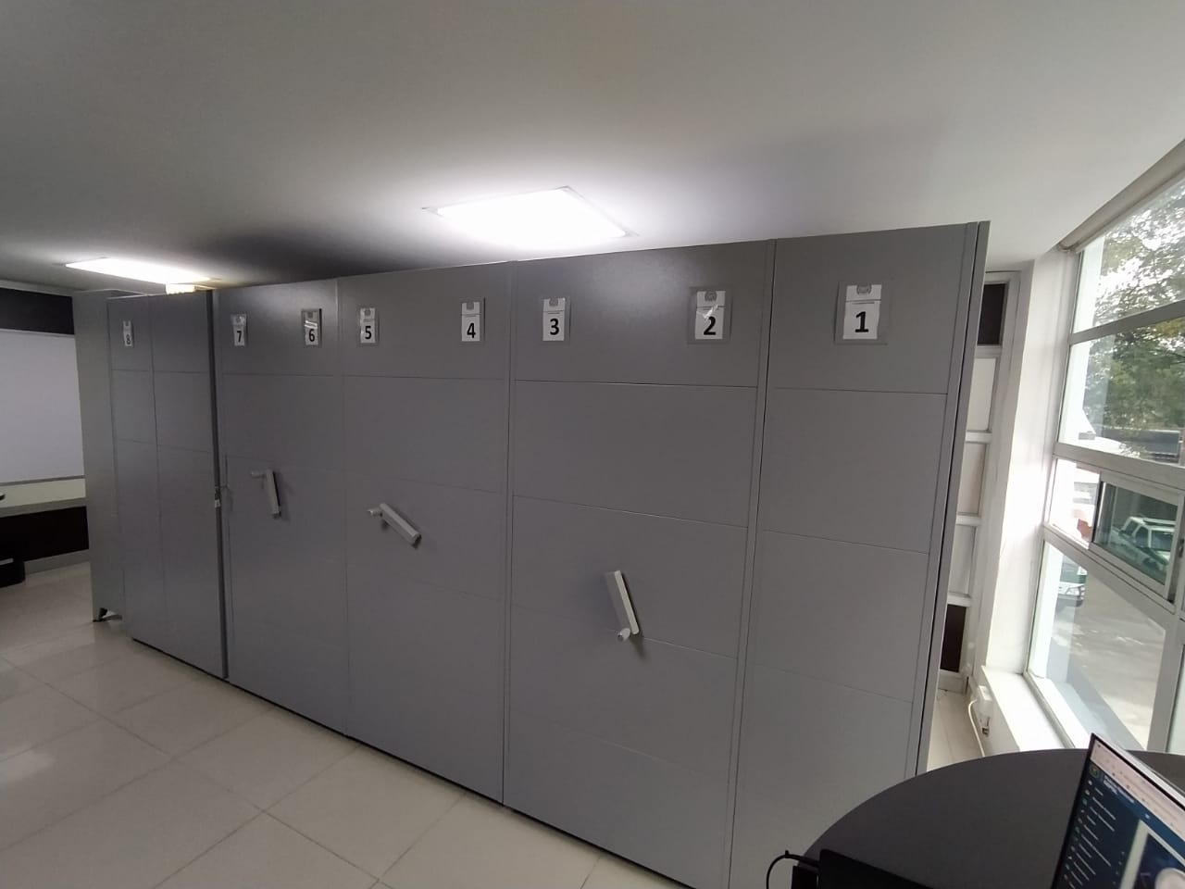
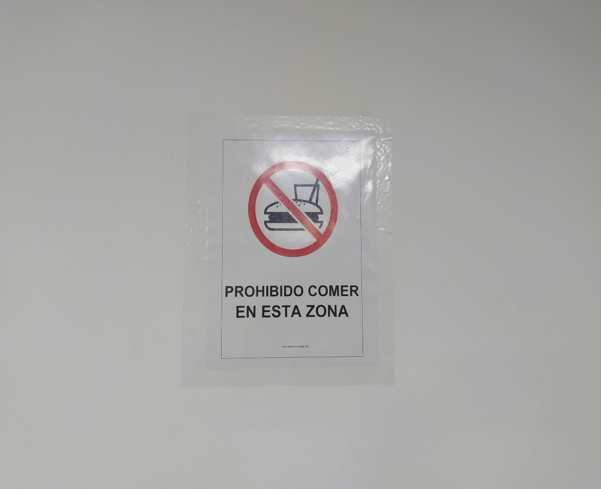
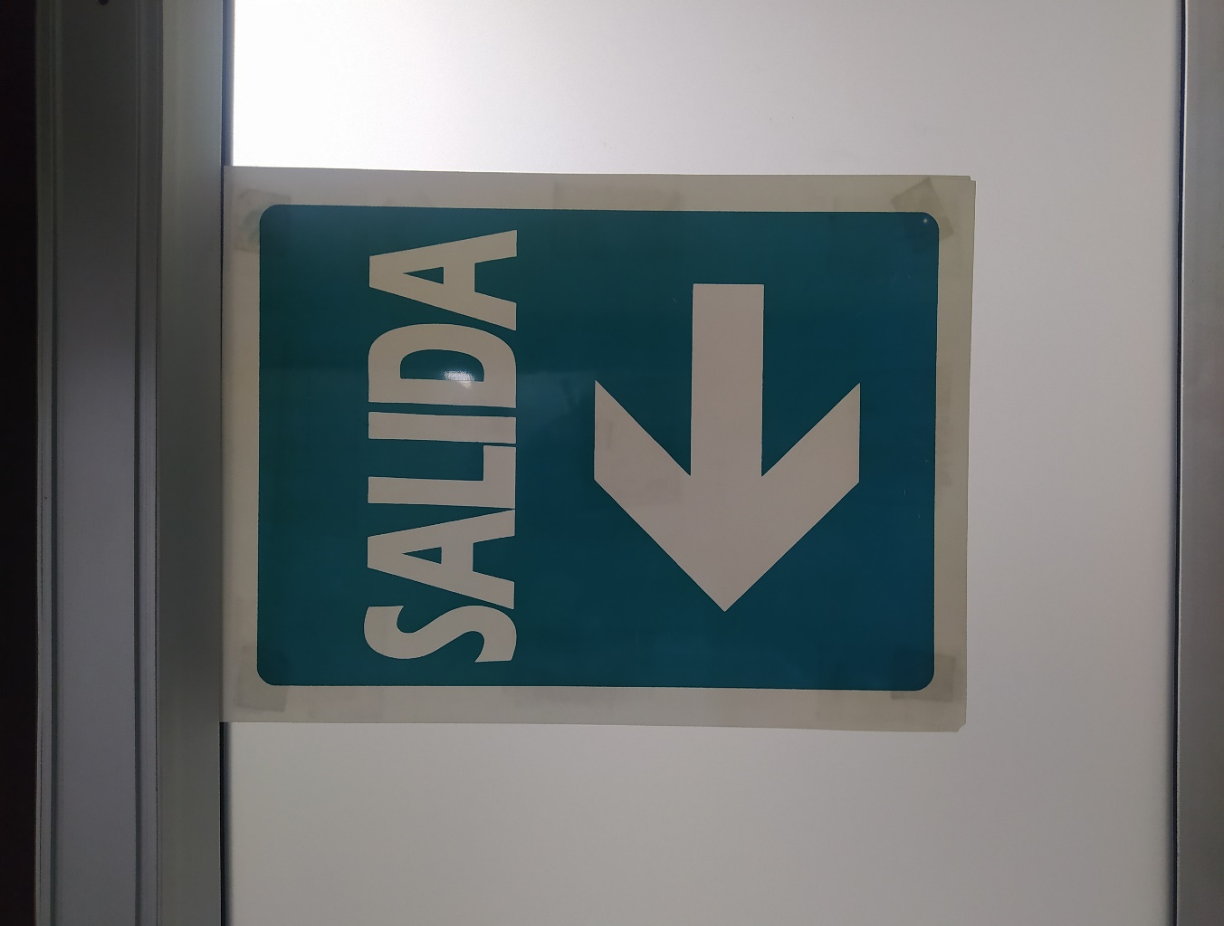

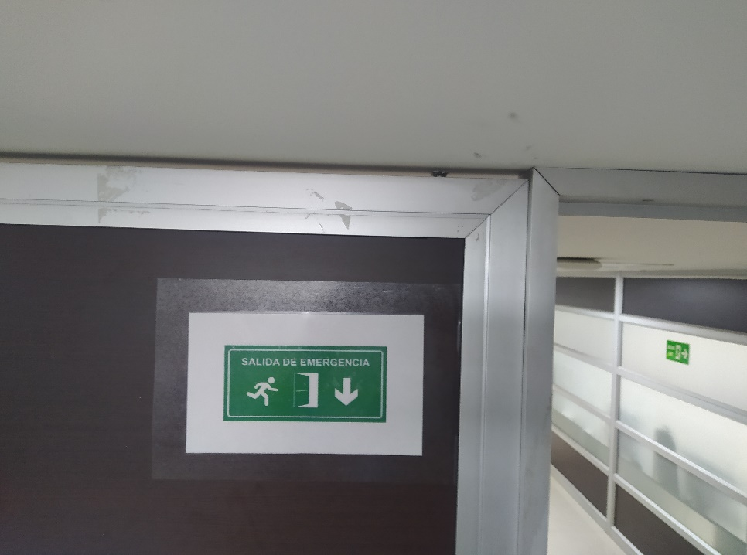

C. CARACTERÍSTICAS DE LA DOCUMENTACIÓN
IDENTIFICACIÓN DEL FONDO ACUMULDADO O DOCUMENTAL
UNIDAD POLICIAL |  |  |  |  |  |  | ESCUELA DE TECNOLOGÍAS DE LA INFORMACIÓN Y LAS COMUNICACIONES |  |  |  | DEPENDENCIA PRODUCTORA: |  |  |  | ESCUELA DE TECNOLOGÍAS DE LA INFORMACIÓN Y LAS COMUNICACIONES
...
C2. INSTRUMENTOS ARCHIVÍSTICOS
 |  | Elija la opción correspondiente, de acuerdo al archivo que se encuentre administrando |  |  | SI | NO | Causa |  |  |  | Papel (carpetas) | Análogo | Digital | Planos | Libros | Videos | Fotografías |  | Cintas | Pergaminos | Microfilmes |  | Magnéticos y ópticos
 |  |  |  |  |  |  |  | SI | NO | Número y Fecha del Acta
2001,2002,2003 |  | Archivo Central |  |  | X |  | CUMPLIÓ TIEMPO TRD | X |  | 251 DIREC-GUGED DEL 28/06/2011 | X | N/A | N/A | N/A | N/A | N/A | N/A |  | N/A | N/A | N/A |  | N/A

EVIDENCIA FOTOGRÁFICA
SE DEBERÁ ANEXAR FOTOGRAFÍAS QUE DEN CUANTA DE LA ELIMINACIÓN DOCUMENTAL REALIZADA

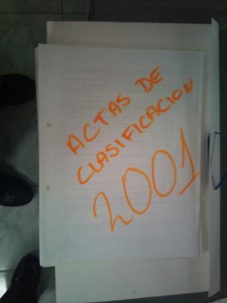
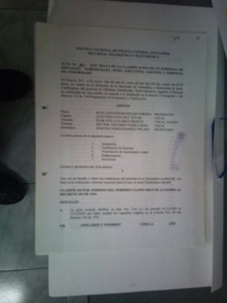
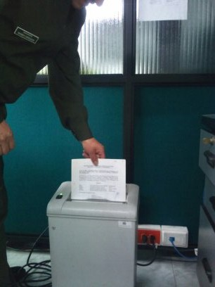
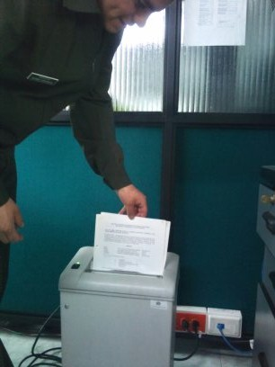

PÉRDIDA DE INFORMACIÓN
Vigencia |  | Clase de Archivo |  |  | Se ha presentado pérdida de información |  |  |  |  |  |  |  |  |  |  | Se dejo precedente de la pérdida (Informe de Novedades, inventarios, actas de comité, etc.) |  |  |  |  | Especifique la cantidad de información pérdida en la unidad, en metros lineales (correspondiente a 4 cajas por metro lineal)
 |  | Elija la opción correspondiente, de acuerdo al archivo que se encuentre administrando |  |  | SI | NO | Causa
 |  |  |  |  |  |  |  |  |  |  |  |  |  |  |  | SI | NO | Número y fecha del soporte generado
N/A |  | N/A |  |  | N/A | N/A | N/A |  |  |  |  |  |  |  |  | N/A | N/A | N/A |  |  | N/A
...
 |  |  |  |  |  |  |  |  |  |  |  | NO APLICA
...
 |  |  |  |  |  |  | Clase de Archivo |  |  | Actividad |  |  | Evidencia |  |  | periodicidad
 |  |  |  |  |  |  | Archivo Central |  |  | Capacitación y sensibilización al personal de Plana Mayor y estudiantes ESTIC sobre normatividad del proceso de Gestión Documental, Prevención de desastres y manejos de emergencias en archivos |  |  | Socialización del proceso de gestión documental y acompañamiento en la organización de los archivos de gestión de las diferentes dependencias productoras. Acta No.006 DIREC-GUGED 2.25 del 05/03/2021, Acta No. 007 DIREC-GUGED 2.25 del 26/03/2021, Acta No. 011 DIREC-GUGED 2.25 del 08/04/2021, Acta No. 012 DIREC-GUGED 2.25 del 08/04/2021, Acta No. 013 DIREC-GUGED 2.25 del 09/04/2021, Acta No. 014 DIREC GUGED 2.25 del 09/04/2021, Acta No. 488 DIREC-GRUSA 2.25 del 10/10/2021 |  |  | Semestral

B. Inspección y mantenimiento de sistemas de almacenamiento e instalaciones físicas |  |  |  |  |  |  | Archivo Central |  |  | Evaluación periódica del estado de conservación de los materiales constructivos de las instalaciones o edificio, estantería y mobiliario. Identificar factores de alteración, redes de energía, conducción de agua, materiales inflamables, focos de suciedad o materiales que acumulen polvo o mugre. |  |  | 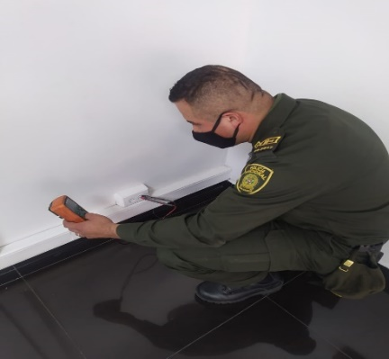 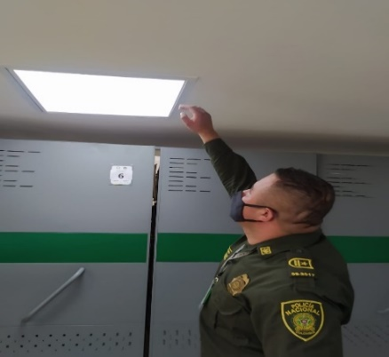 GS-2021-002254-ESTIC |  |  | anual |  |  |  |  | N/A
C. Saneamiento ambiental: desinfección, desratización y desinsectación |  |  |  |  |  |  | Archivo Central |  |  | Se revisa la estantería y no presenten fisuras, bordes con aristas o irregularidades que pongan en riesgo el material documental de este centro docente, se realiza de manera diaria el aseo al archivo central pisos, paredes, ventanas, puertas, del mismo modo los días martes, se realiza limpieza con aspiradora o bayetilla blanca las zonas altas de los estantes y las superficies de las unidades de conservación. El día 25 de septiembre de la presente vigencia se realizó fumigaciónen las instalaciones del archivo central para el control correctivo de virus, bacterias y microorganismos. |  |  | 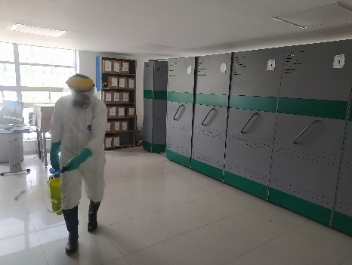 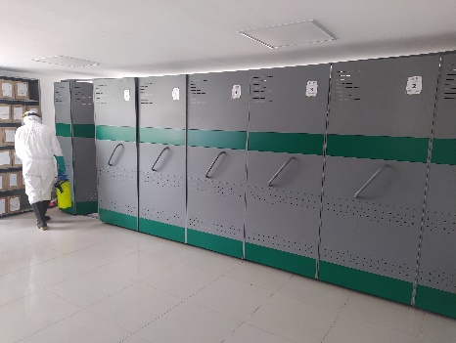 |  |  | Semestral |  |  |  |  | N/A
D. Monitoreo y control de condiciones ambientales |  |  |  |  |  |  | Archivo Central |  |  | El control de las condiciones de humedad relativa (HR) y temperatura (T), según lo establecido en la guía del Sistema Integrado De Conservación – SIC, quedando registro en el formato 1GD-FR-0015 Registro de Control Ambiental, garantizando con ello la conservación de los acervos documentales e información en custodia. |  |  | Se realiza el control y registro de temperatura y humedad relativa en el Formato 1GD-FR-0015 Registro de Control Ambiental |  |  | Semestral |  |  |  |  | N/A
E. Almacenamiento y re-almacenamiento |  |  |  |  |  |  | Archivo Central |  |  | Realizar las actividades correctivas de reemplazo de las unidades de conservación que presenten un desgaste o deterioro considerable que pongan en riesgo la conservación de la documentación según los parámetros indicados en el programa. |  |  | 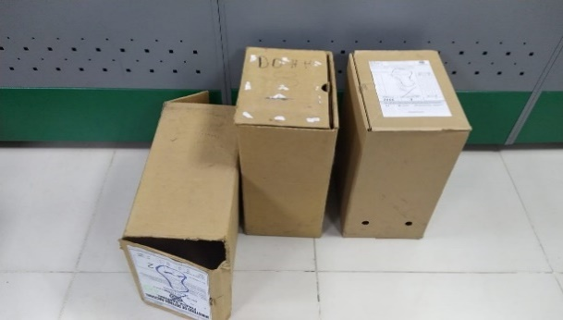 Se realizó actividad correctiva de remplazo de 6 unidades de conservación (cajas), las cuales presentaban un deterioro considerable. |  |  | anual |  |  |  |  | N/A
F. Prevención de emergencias y atención de desastres. |  |  |  |  |  |  | Archivo Central |  |  | Elaborar el plan de atención de emergencias y atención de desastres para archivos y reacción en caso de siniestros. Sensibilizar al personal de la unidad respecto a los diferentes procedimientos a realizarse respecto a la conservación del patrimonio documental en el evento de una emergencia natural o antropogénica según los parámetros indicados en el programa. |  |  | Se actualizó el plan de atención de emergencias y atención de desastres para archivos y reacción en caso de siniestros según los parámetros indicados en el programa. |  |  | Semestral |  |  |  |  | N/A
EVIDENCIA FOTOGRÁFICA
SE DEBERÁ ANEXAR FOTOGRAFÍAS QUE DEN CUANTA DE LAS CONDICIONES DE ORGANIZACIÓN, ADMINISTRACIÓN, CUSTODIA Y CONSERVACIÓN DE LOS ACERVOS DOCUMENTALES
Plan de conservación de preventiva

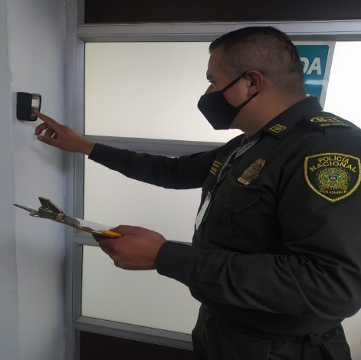
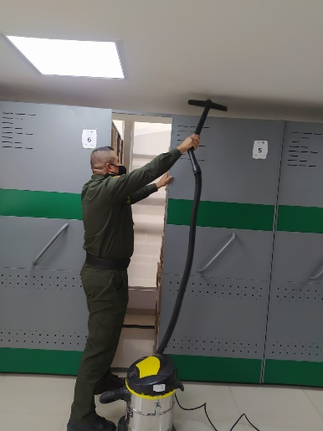
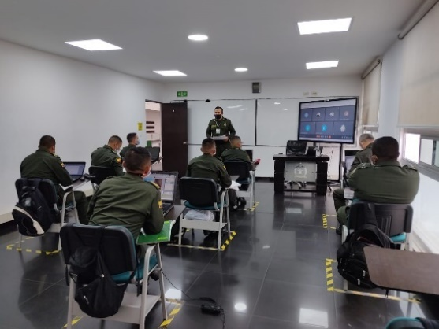
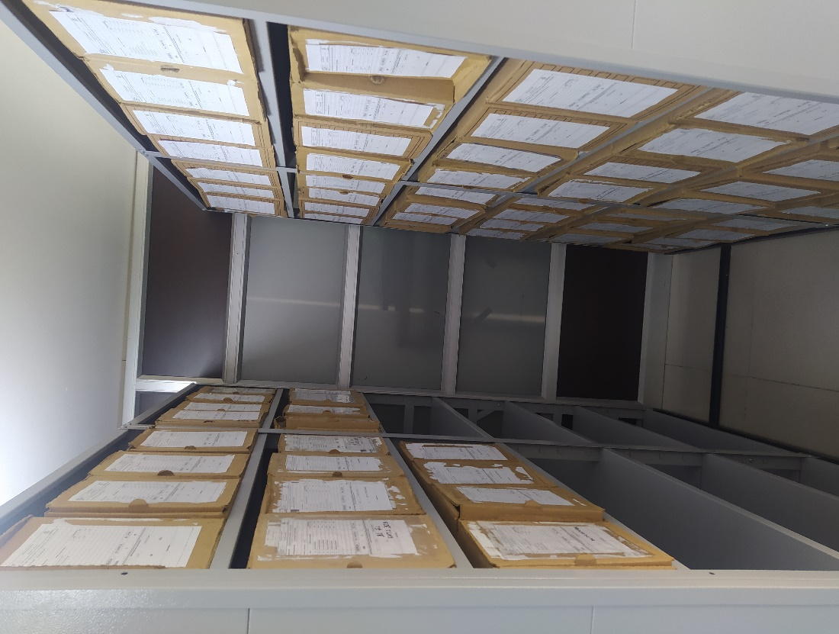

Fecha de Elaboración |  |  |  | 30 | 10 | 2021 |  | Fecha de Elaboración |  | 30 | 10 | 2021 |  |  |  | VISTO BUENO JEFE DE LA UNIDAD
Diagnostico Elaborado por: |  |  |  | SI. JOSÉ ANTONIO ROA MARTÍN |  |  |  | Jefe Grupo de Gestión Documental |  | SI. JOSÉ ANTONIO ROA MARTÍN |  |  |  |  |  | Comandante de Unidad |  |  | MY. | WILMAR ALEJANDRO GÓMEZ RODRÍGUEZ
 |  |  |  | Grado Nombres y Apellidos |  |  |  |  |  | Grado Nombres y Apellidos |  |  |  |  |  |  | Grado Nombres y Apellidos

Firma |  |  |  |  |  |  |  | Firma |  |  |  |  |  |  |  |  | Firma

